Interactie-effect
Interactie waargenomen bedreiging*percentage migranten
Log-odds
constante | threat | perc migranten | threat*perc migranten
-5.3346283964 | 0.58431502838 | -0.00101560201 | -0.0021158428551

 | hoog perc | 50%
 | laag | 10%

 |  | Log-odds | Log-odds | Odds | Odds | Kans | Kans
 | threat | laag perc | hoog perc | laag perc | hoog perc | laag perc | hoog perc
 | 0 | -5.3 | -5.4 | 0.0 | 0.0 | 0.0 | 0.0
 | 0.5 | -5.1 | -5.1 | 0.0 | 0.0 | 0.0 | 0.0
 | 1 | -4.8 | -4.9 | 0.0 | 0.0 | 0.0 | 0.0
 | 1.5 | -4.5 | -4.7 | 0.0 | 0.0 | 0.0 | 0.0
 | 2 | -4.2 | -4.4 | 0.0 | 0.0 | 0.0 | 0.0
 | 2.5 | -3.9 | -4.2 | 0.0 | 0.0 | 0.0 | 0.0
 | 3 | -3.7 | -3.9 | 0.0 | 0.0 | 0.0 | 0.0
 | 3.5 | -3.4 | -3.7 | 0.0 | 0.0 | 0.0 | 0.0
 | 4 | -3.1 | -3.5 | 0.0 | 0.0 | 0.0 | 0.0
 | 4.5 | -2.8 | -3.2 | 0.1 | 0.0 | 0.1 | 0.0
 | 5 | -2.5 | -3.0 | 0.1 | 0.1 | 0.1 | 0.0
 | 5.5 | -2.2 | -2.8 | 0.1 | 0.1 | 0.1 | 0.1
 | 6 | -2.0 | -2.5 | 0.1 | 0.1 | 0.1 | 0.1
 | 6.5 | -1.7 | -2.3 | 0.2 | 0.1 | 0.2 | 0.1
 | 7 | -1.4 | -2.0 | 0.2 | 0.1 | 0.2 | 0.1
 | 7.5 | -1.1 | -1.8 | 0.3 | 0.2 | 0.2 | 0.1
 | 8 | -0.8 | -1.6 | 0.4 | 0.2 | 0.3 | 0.2
 | 8.5 | -0.6 | -1.3 | 0.6 | 0.3 | 0.4 | 0.2
 | 9 | -0.3 | -1.1 | 0.8 | 0.3 | 0.4 | 0.3
 | 9.5 | 0.0 | -0.8 | 1.0 | 0.4 | 0.5 | 0.3
 | 10 | 0.3 | -0.6 | 1.3 | 0.5 | 0.6 | 0.4

Polynomische log. regressie
Kans op steun voor rechts-populistische partijen op basis van MIPEX score
MIPEX | Gecentreerd.MIPEX | Log-odds | Odds | Kans
99 | 40 | -4.4469530241 | 0.011714205549 | 0.01157857178
89 | 30 | -3.6995439574 | 0.024734804024 | 0.02413776123
79 | 20 | -2.9521348906 | 0.052228085593 | 0.049635707607
69 | 10 | -2.2047258238 | 0.11028075751 | 0.099326910574
59 | 0 | -1.4573167571 | 0.23286025784 | 0.18887806332
49 | -10 | -0.70990769032 | 0.49168958307 | 0.32961923758
39 | -20 | 0.037501376444 | 1.0382134261 | 0.50937424551
29 | -30 | 0.78491044321 | 2.1922106046 | 0.68673746069
19 | -40 | 1.53231951 | 4.6289011623 | 0.82234543276
9 | -50 | 2.2797285767 | 9.7740271511 | 0.90718419529

Padmodel
0.073 | Mean predicted probability | 0.073 | Mean predicted probability | 0.073 | Mean predicted probability | Calculating standardized Beta's (Logistic regression)
-0.040 | Unstandardized beta weight for MIPEX (X) | 0.538 | Unstandardized beta weight for Threat (X) | 0.949 | Unstandardized beta weight for Soc.democratisch (X)
6.914 | Standard deviation for MIPEX (X) | 1.562 | Standard deviation for Threat (X) | 0.292 | Standard deviation for Soc.democratisch (X)

-0.019 | Standardized beta weight for MIPEX (X) | 0.058 | Standardized beta weight for Threat (X) | 0.019 | Standardized beta weight for Soc.democratisch (X)

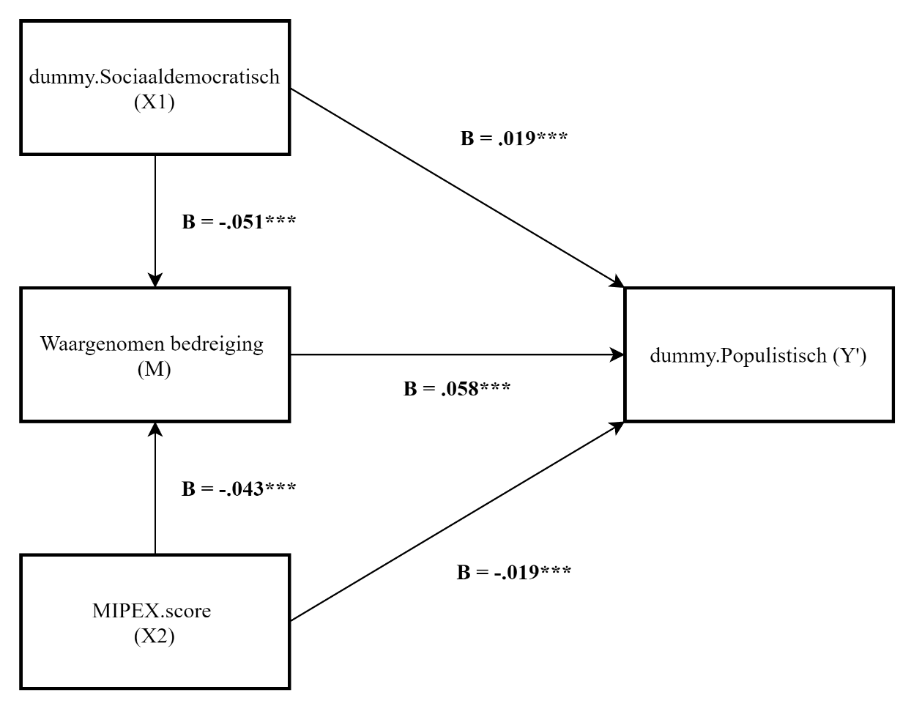

(In standardized Beta's)

Losse mediatiemodellen (1)
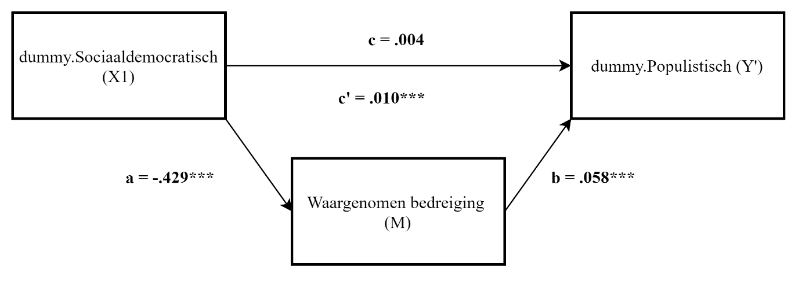
0.073 | Mean predicted probability | 0.073 | Mean predicted probability | 0.073 | Mean predicted probability | nvt | Mean predicted probability
0.192 | Unstandardized beta weight for Soc.democratisch (X) | 0.486 | Unstandardized beta weight for Soc.democratisch (X) | 0.540 | Unstandardized beta weight for Threat (X) | nvt | Unstandardized beta weight for Soc.democratisch (X)
0.292 | Standard deviation for Soc.democratisch (X) | 0.292 | Standard deviation for Soc.democratisch (X) | 1.562 | Standard deviation for Threat (X) | nvt | Standard deviation for Soc.democratisch (X)

0.004 | Standardized beta weight for Soc.democratisch (X), p = .068 | 0.010 | Standardized beta weight for Soc.democratisch (X), p < .001 | 0.058 | Standardized beta weight for Threat (X), p < .001 | -0.429 | Standardized beta weight for Soc.democratisch (X), p < .001
Pad c (X op Y) ~ logistisch |  | Pad c' (X,M op Y) ~ logistisch |  | Pad b (X,M op Y) ~ logistisch |  | Pad a (X op M) ~ lineair

 | indirect effect
 | a*b | -0.024869824656 | p < .001
 | direct effect
 | c' | 0.010 | p < .001
 | totaal effect
 | c | 0.004 | p = .068
 | sobeltest
 | t(-8,67), SE = 0,0267, P < .001
 | Er is sprake van mediatie via waargenomen bedreiging
 | Interactive Mediation Tests (quantpsy.org)

Losse mediatiemodellen (2)
0.071 | Mean predicted probability | 0.071 | Mean predicted probability | 0.071 | Mean predicted probability | nvt | Mean predicted probability
-0.023 | Unstandardized beta weight for MIPEX (X) | -0.017 | Unstandardized beta weight for MIPEX (X) | 0.525 | Unstandardized beta weight for Threat (X) | nvt | Unstandardized beta weight for MIPEX (X)
6.914 | Standard deviation for MIPEX (X) | 6.914 | Standard deviation for MIPEX (X) | 1.562 | Standard deviation for Threat (X) | nvt | Standard deviation for MIPEX (X)

-0.010 | Standardized beta weight for MIPEX (X), p < .001 | -0.008 | Standardized beta weight for MIPEX (X), p = .008 | 0.055 | Standardized beta weight for Threat (X), p < .001 | -0.018 | Standardized beta weight for MIPEX (X), p < .001
Pad c (X op Y) ~ logistisch niet polynomisch |  | Pad c* (X,M op Y) ~ logistisch niet polynomisch |  | Pad b (X,M op Y) ~ logistisch niet polynomisch |  | Pad a (X op M) ~ lineair

 | indirect effect
 | a*b | -0.00097652127237 | p < .001
 | direct effect
 | c* | -0.008 | p = .008
 | totaal effect
 | c | -0.010 | p < .001
 | sobeltest
 | t(-8,39), SE = 0.00112568, P < 0,001
 | Er is sprake van mediatie via waargenomen bedreiging
 | Interactive Mediation Tests (quantpsy.org)

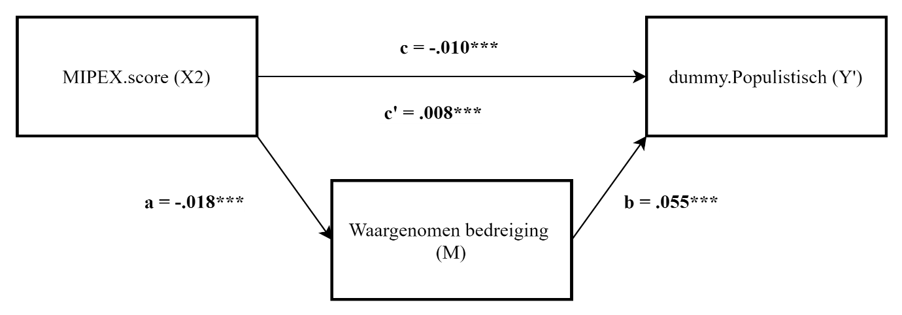

 | verklaarde variantie van het totale effect via M | 9.38%

